Pre-test
nivel de experiencia utilizando aplicaciones móviles
¿Ha usado antes aplicaciones similares a Motivatic?
Conocimientos Previos
Experiencia |  | Exp/tiempo
Si | 8 | Principiante (1-2 Horas/Día) | 2
No | 3 | Intermedio (2-3 Horas/Día) | 4
 |  | Experto (3-4 Horas/Día) | 5

VisAWI
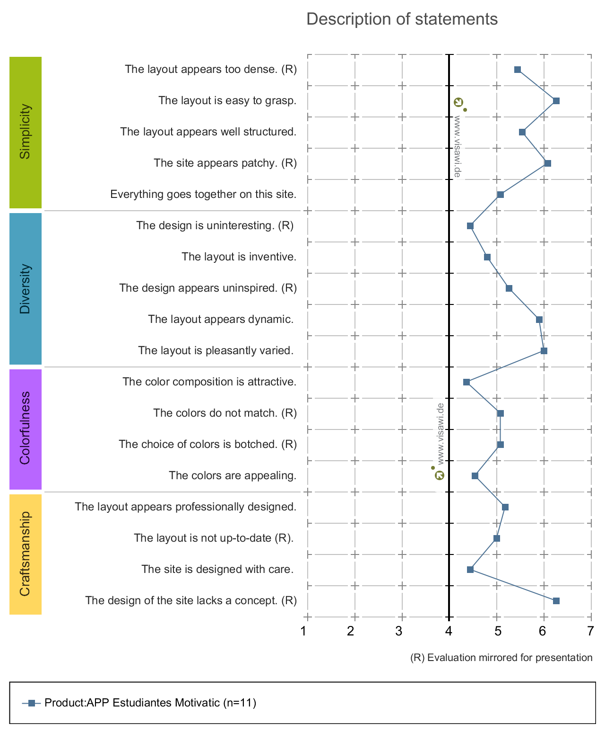
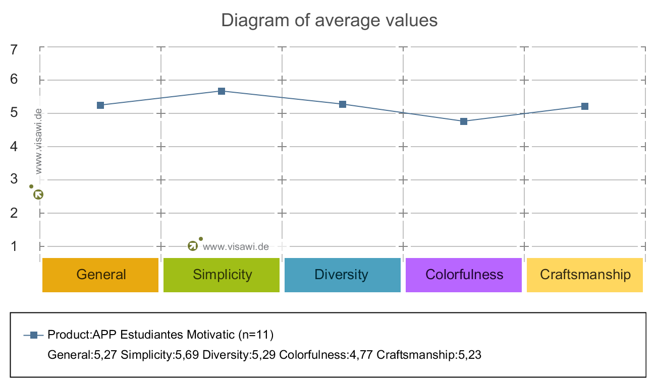
VisAWI

Recorrido Cognitivo
 | Participante
 | 1 | 2 | 3 | 4 | 5 | 6 | 7 | 8 | 9 | 10 | 11
T1 | 2 | 1 | 2 | 1 | 0 | 1 | 1 | 2 | 1 | 2 | 2 | 1.364 | 1.455 | 68.2%
T2 | 2 | 2 | 2 | 1 | 2 | 2 | 1 | 1 | 2 | 1 | 1 | 1.545 |  | 77.3%
T3 | 2 | 2 | 1 | 2 | 2 | 2 | 2 | 2 | 2 | 1 | 2 | 1.818 | 1.568 | 90.9%
T4 | 1 | 1 | 2 | 1 | 2 | 1 | 1 | 2 | 1 | 2 | 2 | 1.455 |  | 72.7%
T5 | 2 | 2 | 1 | 2 | 1 | 2 | 2 | 1 | 2 | 2 | 2 | 1.727 |  | 86.4%
T6 | 2 | 2 | 1 | 1 | 2 | 0 | 2 | 1 | 1 | 0 | 2 | 1.273 |  | 63.6%
T7 | 1 | 2 | 2 | 2 | 1 | 1 | 2 | 2 | 2 | 1 | 1 | 1.545 | 1.545 | 77.3%
T8 | 1 | 1 | 2 | 1 | 1 | 2 | 1 | 2 | 2 | 2 | 1 | 1.455 |  | 72.7%
T9 | 2 | 2 | 0 | 2 | 2 | 2 | 2 | 1 | 2 | 1 | 2 | 1.636 |  | 81.8%

 | Nivel de dificultad
 | 0 | 1 | 2
T1 | 1 | 5 | 5 | 11
T2 | 0 | 5 | 6 | 11
T3 | 0 | 2 | 9 | 11
T4 | 0 | 6 | 5 | 11
T5 | 0 | 3 | 8 | 11
T6 | 2 | 4 | 5 | 11
T7 | 0 | 5 | 6 | 11
T8 | 0 | 6 | 5 | 11
T9 | 1 | 2 | 8 | 11
 | 4 | 38 | 57 | 99

